簡易様式
就労証明書
裾野市長 |  |  |  |  |  | 宛
 |  |  |  |  |  |  |  |  |  |  |  |  |  |  |  |  |  | 証明日 |  |  | 西暦 |  |  |  | 年 |  |  | 月 |  |  | 日
 |  |  |  |  |  |  |  |  |  |  |  |  |  |  |  |  |  | 事業所名
 |  |  |  |  |  |  |  |  |  |  |  |  |  |  |  |  |  | 代表者名
 |  |  |  |  |  |  |  |  |  |  |  |  |  |  |  |  |  | 所在地
 |  |  |  |  |  |  |  |  |  |  |  |  |  |  |  |  |  | 電話番号 |  |  |  |  |  | ― |  |  |  | ―
 |  |  |  |  |  |  |  |  |  |  |  |  |  |  |  |  |  | 担当者名
 |  |  |  |  |  |  |  |  |  |  |  |  |  |  |  |  |  | 記載者連絡先 |  |  |  |  |  | ― |  |  |  | ―
下記の内容について、事実であることを証明いたします。
※本証明書の内容について、就労先事業者等に無断で作成し又は改変を行ったときには、刑法上の罪に問われる場合があります。

No. | 項目 |  |  |  | 記載欄
1 | 業種 |  |  |  | □ | 農業・林業 |  |  | □ | 漁業 |  |  | □ | 鉱業・採石業・砂利採取業 |  |  |  |  | □ | 建設業 |  | □ | 製造業 |  | □ | 電気・ガス・熱供給・水道業
 |  |  |  |  | □ | 情報通信業 |  |  | □ | 運輸業・郵便業 |  |  | □ | 卸売業・小売業 |  |  |  |  | □ | 金融業・保険業 |  |  |  |  | □ | 不動産業・物品賃貸業
 |  |  |  |  | □ | 学術研究・専門・技術サービス |  |  |  |  |  |  | □ | 宿泊業・飲食サービス業 |  |  |  |  | □ | 生活関連サービス業・娯楽業 |  |  |  |  |  | □ | 医療・福祉
 |  |  |  |  | □ | 教育・学習支援業 |  |  |  | □ | 複合サービス事業 |  |  |  | □ | 公務 |  |  | □ | その他（ |  |  |  |  |  |  |  |  | ）
2 | フリガナ
 | 本人氏名 |  |  |  |  |  |  |  |  |  |  |  |  |  |  |  |  |  |  |  |  |  | 生年 月日 |  |  |  | 年 |  | 月 |  | 日
3 | 雇用(予定)期間等 |  |  |  | □ | 無期 | □ | 有期 | 期間 （無期の場合は雇用開始日のみ） |  |  |  |  |  |  |  |  | 年 |  | 月 |  | 日 | ～ |  |  | 年 |  | 月 |  | 日
4 | 本人就労先事業所 |  |  |  | 名称
 |  |  |  |  | 住所
5 | 雇用の形態 |  |  |  | □ | 正社員 |  | □ | パート・アルバイト |  |  |  | □ | 派遣社員 |  | □ | 契約社員 |  | □ | 会計年度任用職員 |  |  |  | □ | 非常勤・臨時職員 |  |  |  | □ | 役員
 |  |  |  |  | □ | 自営業主 |  | □ | 自営業専従者 |  |  |  | □ | 家族従業者 |  |  | □ | 内職 | □ | 業務委託 |  |  | □ | その他( |  |  |  |  |  |  | )
6 | 就労時間 (固定就労の場合) |  |  |  | 月 | 火 | 水 | 木 | 金 | 土 | 日 | 祝日 |  |  | 合計 時間 |  | 月間 |  |  |  | 時間 |  |  |  | 分 | （うち休憩時間 |  |  |  |  | 分）
 |  |  |  |  | □ | □ | □ | □ | □ | □ | □ | □
 |  |  |  |  | 一月当たりの就労日数 |  |  |  |  |  | 月間 |  |  |  |  | 日 | 一週当たりの就労日数 |  |  |  |  |  | 週間 |  |  |  |  | 日
 |  |  |  |  | 平日 |  |  |  | 時 |  |  | 分 |  |  | ～ |  |  | 時 |  |  | 分 | （うち休憩時間 |  |  |  |  | 分）
 |  |  |  |  | 土曜 |  |  |  | 時 |  |  | 分 |  |  | ～ |  |  | 時 |  |  | 分 | （うち休憩時間 |  |  |  |  | 分）
 |  |  |  |  | 日祝 |  |  |  | 時 |  |  | 分 |  |  | ～ |  |  | 時 |  |  | 分 | （うち休憩時間 |  |  |  |  | 分）
 | 就労時間 (変則就労の場合) |  |  |  | 合計時間 |  |  |  | □ | 月間 |  | □ | 週間 |  |  |  | 時間 |  |  |  | 分 | （うち休憩時間 |  |  |  |  | 分）
 |  |  |  |  | 就労日数 |  |  |  | □ | 月間 |  | □ | 週間 |  |  |  | 日
 |  |  |  |  | 主な就労時間帯 ・シフト時間帯 |  |  |  |  |  | 時 |  |  | 分 | ～ |  |  | 時 |  |  | 分 | （うち休憩時間 |  |  |  |  | 分）
7 | 就労実績 ※日数に有給休暇を含み、 時間数に休憩・残業時間を含む |  |  |  | 年月 |  |  |  | 年 |  |  | 月 |  | 年月 |  |  |  | 年 |  |  | 月 |  | 年月 |  |  |  | 年 |  |  | 月
 |  |  |  |  |  |  | 日／月 |  |  |  | 時間／月 |  |  |  |  | 日／月 |  |  |  | 時間／月 |  |  |  |  | 日／月 |  |  |  | 時間／月
8 | 産前･産後休業の取得 ※取得予定を含む |  |  |  | □ | 取得予定 |  | □ | 取得中
 |  |  |  |  | 期間 |  |  |  | 年 |  |  | 月 |  |  | 日 |  | ～ |  |  |  |  | 年 |  |  | 月 |  |  | 日
9 | 育児休業の取得 ※取得予定を含む |  |  |  | □ | 取得予定 |  | □ | 取得中 |  | □ | 取得済み
 |  |  |  |  | 期間 |  |  |  | 年 |  | 月 |  | 日 | ～ |  |  | 年 |  | 月 |  | 日
10 | 産休・育休以外の休業の 取得 |  |  |  | □ | 取得予定 |  | □ | 取得中 |  | □ | 取得済み |  | 理由
 |  |  |  |  | 期間 |  |  |  | 年 |  | 月 |  | 日 | ～ |  |  | 年 |  | 月 |  | 日
11 | 復職（予定）年月日 |  |  |  | □ | 復職予定 |  | □ | 復職済み |  |  |  |  | 年 |  |  | 月 |  |  | 日
12 | 育児のための短時間 勤務制度利用有無 ※取得予定を含む |  |  |  | □ | 取得予定 |  | □ | 取得中 |  |  |  |  | 期間 |  |  |  | 年 |  | 月 |  | 日 | ～ |  |  | 年 |  | 月 |  | 日
 |  |  |  |  | 主な就労時間帯 ・シフト時間帯 |  |  |  |  |  | 時 |  |  | 分 | ～ |  |  | 時 |  |  | 分 | （うち休憩時間 |  |  |  |  | 分）
13 | 保育士等としての勤務実態の有無 |  |  |  | □ | 有 | □ | 有（予定） |  | □ | 無
14 | 備考欄

裾野市追加項目
本人の就労状況、就労先（就労予定先の場合も含む）に関する項目
15 | 就労状況・予定 |  |  |  | 単身赴任 |  |  |  |  | □ | 有 | □ | 無 | 期間 |  | 赴任開始日（赴任予定日） |  |  |  |  |  |  | ～ | 赴任終了日※未定の場合は記載不要
 |  |  |  |  |  |  |  |  |  |  |  |  |  |  |  |  |  | 年 |  | 月 |  | 日 | ～ |  |  | 年 |  | 月 |  | 日

保護者 記載欄 |  | 児童との続柄 |  | □ | 父 | □ | 母 | □ | 父方の祖父 |  |  | □ | 父方の祖母 |  |  | □ | 母方の祖父 |  |  | □ | 母方の祖母
 |  |  |  | □ | その他 |  | （ |  |  |  |  |  |  |  |  |  |  |  |  |  |  |  |  |  |  |  |  |  |  | ）
 |  | 児童名 |  |  |  | 生年月日 |  |  |  |  |  |  |  |  |  | □ | 利用中 |  | □ | 転園 |  | □ | 申込み中(第一希望)
 |  |  |  |  |  |  |  |  |  |  |  |  |  |  |  | 施設名
 |  |  |  |  |  |  |  |  | 年 |  |  | 月 |  |  | 日 | □ | 申込み中(第二希望)
 |  |  |  |  |  |  |  |  |  |  |  |  |  |  |  | 施設名
 |  | 児童№ | ************* |  |  | 希望保育 時間 |  |  | □ | 保育標準時間（最大11時間） |  |  |  |  |  | □ | 申込み中(第三希望)
 |  |  |  |  |  |  |  |  | □ | 保育短時間（最大8時間） |  |  |  |  |  | 施設名
 |  | 児童名 |  |  |  | 生年月日 |  |  |  |  |  |  |  |  |  | □ | 利用中 |  | □ | 転園 |  | □ | 申込み中(第一希望)
 |  |  |  |  |  |  |  |  |  |  |  |  |  |  |  | 施設名
 |  |  |  |  |  |  |  |  | 年 |  |  | 月 |  |  | 日 | □ | 申込み中(第二希望)
 |  |  |  |  |  |  |  |  |  |  |  |  |  |  |  | 施設名
 |  | 児童№ | ************* |  |  | 希望保育 時間 |  |  | □ | 保育標準時間（最大11時間） |  |  |  |  |  | □ | 申込み中(第三希望)
 |  |  |  |  |  |  |  |  | □ | 保育短時間（最大8時間） |  |  |  |  |  | 施設名
 |  | 就労先への通勤時間 |  |  |  | 時間 |  |  | 分（往復）
※就労証明書様式の記載要領は当BOOKの「記載要領」シートを参照してください。

【注意事項】
（保護者の方へ） |  |  | ・上記の内容に変更が生じた場合には、変更が生じた当月末日までに必ず再提出してください。
 |  |  | ・認定の変更や保育必要量の変更は、申請日（提出日）の翌月1日からとなります。月途中での変更や遡及変更は行っておりませんのでご注意ください。
 |  |  | ・書類の提出が遅れる場合や月末までの提出が間に合わない場合には、幼稚園・保育園課へ事前にご相談ください。
 |  |  | ・記入事項が事実と相違する場合や、内容の変更の申し出が保護者からなされなかった場合、内容が虚偽である場合、入所審査時と入園後の状況が著しく異なると判断される
 |  |  | 場合等は入園の取り消し、または退園となることがあります。
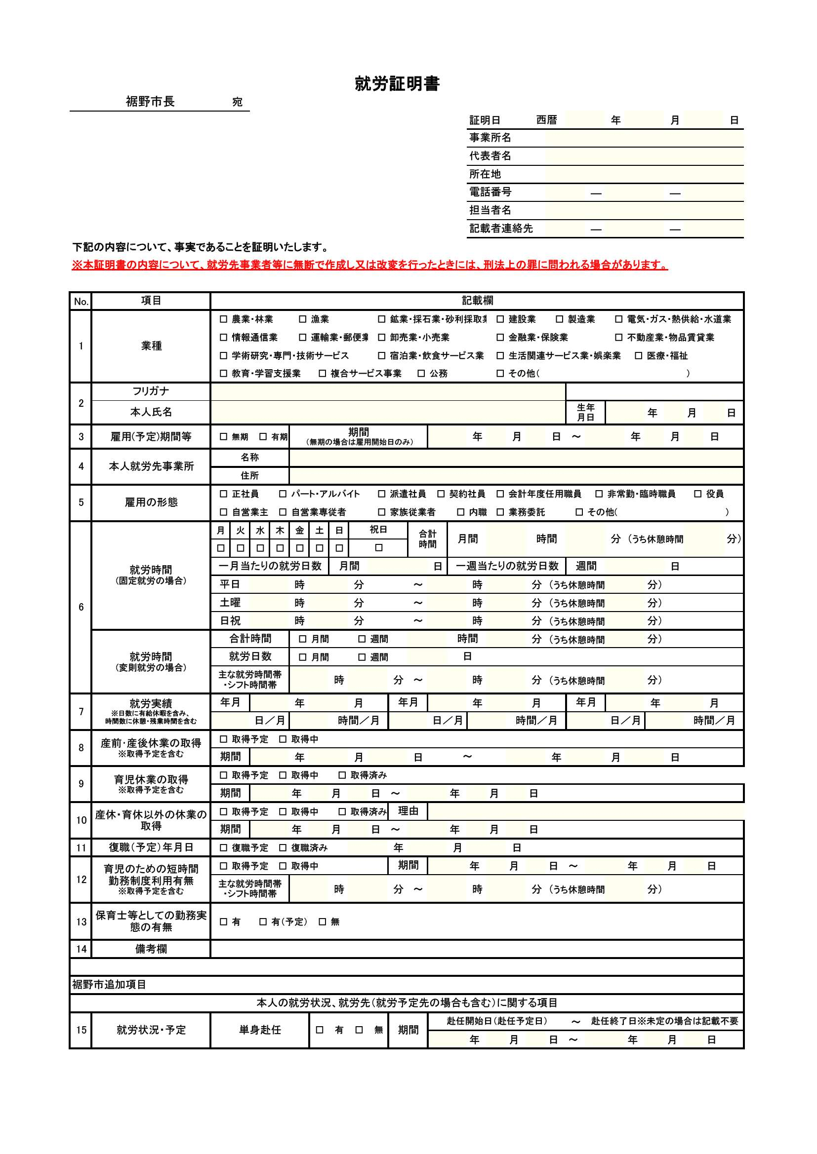
記載例
※記載要領・就労証明書様式は裾野市の公式ウェブサイトに公開しています。
・記載内容によっては、市より事業者（記入者）へ問い合わせることがあります。
・内容に虚偽・不正が認められた場合は、認定の取り消しや退園となることがあります。
・押印は不要です。訂正する場合は二重線で消し、修正液等は使用しないでください。
【問い合わせ先】裾野市役所 幼稚園・保育園課 入園担当 TEL：055-995-1822

雇用期間について「無期」の場合は、就労開始（予定）日のみを記載してください。
「有期」の場合はその期間を記載し、「契約満了後の更新の有無」について、選択してください。

・就労時間帯（雇用契約上の就労時間）を記載してください。
・育児短時間勤務制度を利用している場合（No.12も記入）でも、制度利用前の就労時間帯を記載してください。

・就労実績のある「年・月」を新しい順に記載をしてください。
・産前産後休暇や育児休業休暇中により実績がない場合は、休暇取得直前の就労実績を記載してください。
・就労日数は有給休暇取得日数、休日出勤等を含めて記載してください。

育児短時間勤務制度等を利用する場合、その期間と変更後の就労時間・就労日数・就労時間帯について記載してください。
※終期が未定の場合は終了期間は空欄で構いません。

